Diagrama de Gantt
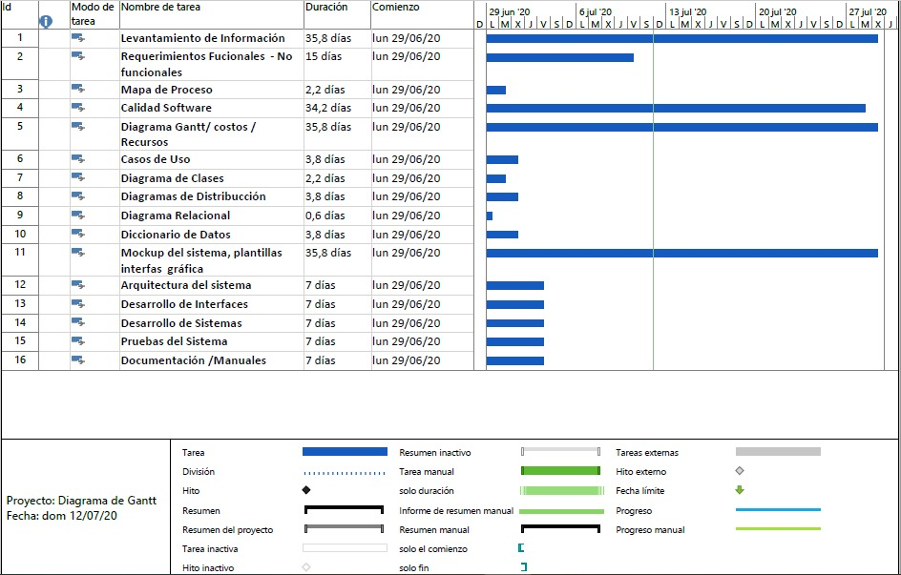

Informes
Usos de Recursos
 | Yecenia González | Karina Bocanegra | Juan Pablo Mechan | Jesús David Chávez
Levantamiento de Información | 0 | 100% | 100% | 100%
Requerimientos Fucionales - No funcionales | 0.7 | 100% | 100% | 70%
Mapa de Proceso | 1 | 50% | 50% | 50%
Calidad Software | 0.5 | 20% | 20% | 20%
Diagrama Gantt/ costos / Recursos | 0.7 | 100% | 100% | 70%
Casos de Uso | 1 | 20% | 20% | 20%
Diagrama de Clases | 1 | 20% | 20% | 20%
Diagramas de Distribucción | 0.2 | 20% | 20% | 100%
Diagrama Relacional | 1 | 20% | 20% | 20%
Diccionario de Datos | 0.7 | 100% | 100% | 70%
Mockup del sistema, plantillas interfas gráfica | 1 | 20% | 20% | 20%
Arquitectura del sistema | 1 | 20% | 20% | 20%
Desarrollo de Interfaces | 0.7 | 70% | 70% | 70%
Desarrollo de Sistemas | 0.7 | 70% | 70% | 70%
Pruebas del Sistema | 0.7 | 70% | 70% | 70%
Documentación /Manuales | 0.7 | 70% | 70% | 70%
Planeación
Levantamiento de Información | 31 | 0 | 100%
Requerimientos Fucionales - No funcionales | 11 | 0 | 100%
Mapa de Proceso | 1 | 0 | 100%
Calidad Software | 28 | 0 | 100%
Diagrama Gantt/ costos / Recursos |  | 0 | 100%
FASE DE DISEÑO
Casos de Uso | 3 | 0 | 100%
Diagrama de Clases |  | 0
Diagramas de Distribucción |  | 0
Diagrama Relacional | 1 | 0
Diccionario de Datos | 1 | 0
Mockup del sistema, plantillas interfas gráfica | 31 | 0 | 100%

Presupuesto Fase de Analisis
 | HR | $/HR | Total $ | Conceptos | Unidades | $/Unidades | Total $ | Concepto | Costo Fijo | Total $
FASE DE ANALIS |  |  | $ 400,000 |  |  |  | $ 43,200 |  |  | $ 19,200 | $ 462,400
Levantamiento de Información | 25 | 4000 | $ 100,000 | 0 | 4 | $ 4,800 | $ 19,200 | 0 | $ 19,200 | $ 19,200 | $ 138,400
Requerimientos Fucionales - No funcionales | 25 | 4000 | $ 100,000 | 0 | 2 | $ 4,800 | $ 9,600 |  |  |  | $ 109,600
Mapa de Proceso | 25 | 4000 | $ 100,000 | 0 | 1 | $ 4,800 | $ 4,800 |  |  |  | $ 104,800
Calidad Software | 0 | 0 | $ - |  | 0 | $ - | $ - |  |  |  | $ -
Diagrama Gantt/ costos / Recursos | 25 | 4000 | $ 100,000 | 0 | 2 | $ 4,800 | $ 9,600 |  |  |  | $ 109,600

Presupuesto Fase de Diseño
FASE DE DISEÑO |  |  | $ 600,000 |  |  |  | $ 57,600 | $ 19,200 | $ 676,800
Casos de Uso | 25 | 4000 | $ 100,000 | 0 | 4 | $ 4,800 | $ 19,200 | $ 19,200 | $ 138,400
Diagrama de Clases | 25 | 4000 | $ 100,000 | 0 | 1 | $ 4,800 | $ 4,800 |  | $ 104,800
Diagramas de Distribucción | 25 | 4000 | $ 100,000 | 0 | 1 | $ 4,800 | $ 4,800 |  | $ 104,800
Diagrama Relacional | 25 | 4000 | $ 100,000 | 0 | 2 | $ 4,800 | $ 9,600 |  | $ 109,600
Diccionario de Datos | 25 | 4000 | $ 100,000 | 0 | 2 | $ 4,800 | $ 9,600 |  | $ 109,600
Mockup del sistema, plantillas interfas gráfica | 25 | 4000 | $ 100,000 | 0 | 1 | $ 4,800 | $ 4,800 |  | $ 104,800
Arquitectura del sistema | 0 | 0 | $ - | 0 | 1 | $ 4,800 | $ 4,800 |  | $ 4,800

Presupuesto del Proyecto
 | Mano de Obra | Mano de Obra | Mano de Obra | Materiales | Materiales | Materiales | Materiales | Consumibles | Consumibles | Consumibles | Presupuesto
FASE DE ANALIS |  |  | $ 400,000 |  |  |  | $ 43,200 |  |  | $ 19,200 | $ 462,400
Levantamiento de Información | 25 | 4000 | $ 100,000 | 0 | 4 | $ 4,800 | $ 19,200 | 0 | $ 19,200 | $ 19,200 | $ 138,400
Requerimientos Fucionales - No funcionales | 25 | 4000 | $ 100,000 | 0 | 2 | $ 4,800 | $ 9,600 |  |  |  | $ 109,600
Mapa de Proceso | 25 | 4000 | $ 100,000 | 0 | 1 | $ 4,800 | $ 4,800 |  |  |  | $ 104,800
Calidad Software | 0 | 0 | $ - |  | 0 | $ - | $ - |  |  |  | $ -
Diagrama Gantt/ costos / Recursos | 25 | 4000 | $ 100,000 | 0 | 2 | $ 4,800 | $ 9,600 |  |  |  | $ 109,600
FASE DE DISEÑO |  |  | $ 600,000 |  |  |  | $ 57,600 |  |  | $ 19,200 | $ 676,800
Casos de Uso | 25 | 4000 | $ 100,000 | 0 | 4 | $ 4,800 | $ 19,200 | 0 | $ 19,200 | $ 19,200 | $ 138,400
Diagrama de Clases | 25 | 4000 | $ 100,000 | 0 | 1 | $ 4,800 | $ 4,800 |  |  |  | $ 104,800
Diagramas de Distribucción | 25 | 4000 | $ 100,000 | 0 | 1 | $ 4,800 | $ 4,800 |  |  |  | $ 104,800
Diagrama Relacional | 25 | 4000 | $ 100,000 | 0 | 2 | $ 4,800 | $ 9,600 |  |  |  | $ 109,600
Diccionario de Datos | 25 | 4000 | $ 100,000 | 0 | 2 | $ 4,800 | $ 9,600 |  |  |  | $ 109,600
Mockup del sistema, plantillas interfas gráfica | 25 | 4000 | $ 100,000 | 0 | 1 | $ 4,800 | $ 4,800 |  |  |  | $ 104,800
Arquitectura del sistema | 0 | 0 | $ - | 0 | 1 | $ 4,800 | $ 4,800 |  |  |  | $ 4,800
FASE DE DESARROLLO |  |  | $ 200,000 |  |  |  | $ 38,400 |  |  | $ 24,200 | $ 262,600
Desarrollo de Interfaces | 25 | 4000 | $ 100,000 | 0 | 4 | $ 4,800 | $ 19,200 | 0 | $ 19,200 | $ 19,200 | $ 138,400
Desarrollo de Sistemas | 25 | 4000 | $ 100,000 | 0 | 4 | $ 4,800 | $ 19,200 | 0 | $ 5,000 | $ 5,000 | $ 124,200
FASE DE PRUEBAS /INTEGRACIÓN |  |  | $ 200,000 |  |  |  | $ 38,400 |  |  | $ 19,200 | $ 257,600
Pruebas del Sistema | 25 | 4000 | $ 100,000 | 0 | 4 | $ 4,800 | $ 19,200 | 0 | $ 19,200 | $ 19,200 | $ 138,400
Documentación /Manuales | 25 | 4000 | $ 100,000 | 0 | 4 | $ 4,800 | $ 19,200 |  |  |  | $ 119,200

